Evidencia
Numero | Imagen | Descripción
 |  | En la grid solo muestra un solo registro, pero en la base de datos existen varios
 |  | Reporte de diagnostico, error de division por cero cuando no se tiene detalle de preguntas
 |  | Se creo una nueva matriz de riesgos y se guardo correctamente, en la base de datos queda bien el registro, pero al ingresar por la opcion de modificación, no esta cargando los datos del detalle nuevamente
 |  | Al guardar el detalle de la matriz de riesgos no esta grabando sino el primer archivo de evidencia Adicionalmente no estan creadas las carpetas para almacenar imágenes y archivos
 |  | Alinear campos (reduciendo el título del campo anterior)
 |  | En los campos de fecha de planeacion y de ejecucion llamar el calendario en los campos de recusrso, alinear a la derecha y validar como numerico > 0
 |  | Eliminar los campos marcados a la derecha
 |  | El campo de Observaciones no tiene editor de texto
 | 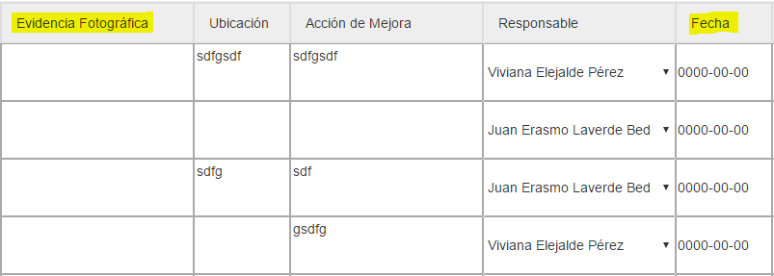 | El campo de evidencia fotog´rafica no esta permitiendo cargar archivos El campo fecha debe mostrar el calendario
 | 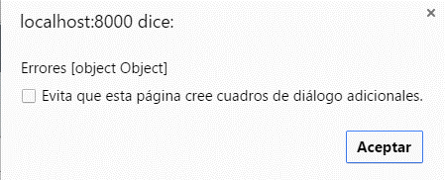 | Al ingresar al formulario esta mostrando un alert con unarray u objeto
 |  | Al cambiar el tipo de examen debe eliminar el detalle de examenes, porque se estan acumulando cada que se cambia el tipo
 |  | Al grabar el ausentismo esta obligando a que tenga ID de accidente, este debe ser opcional, mas bien se debe reflejar en el plan anual la falta del accidente
 |  | Si se va a guardar sin imagen sale error porque el campo de imagen no puede ser NULL Si se adiciona una imagen sale el error de la evidencia, no puede escribir en la carpeta imágenes/proteccion
 | 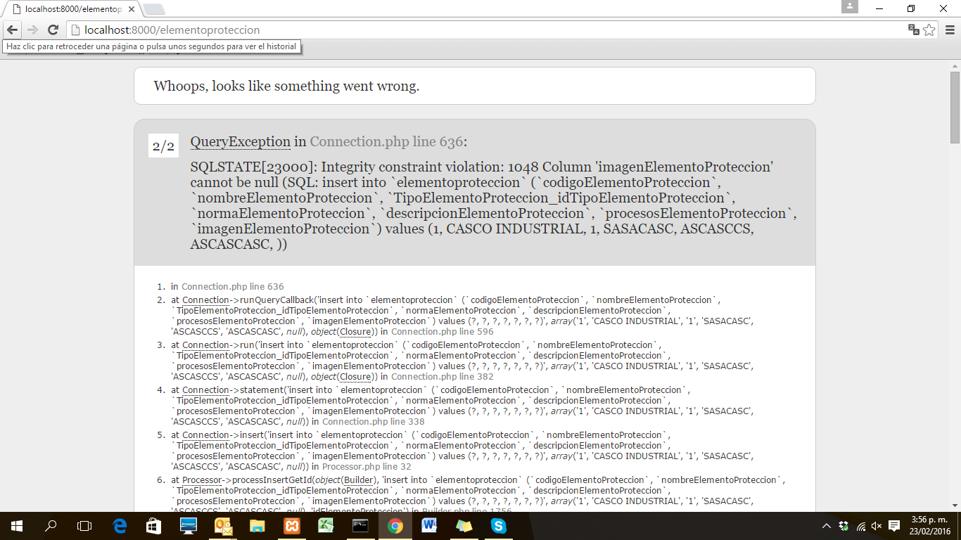 | Error resultante al intentar guardar ELEMENTOS DE PROTECCION PERSONAL
 | 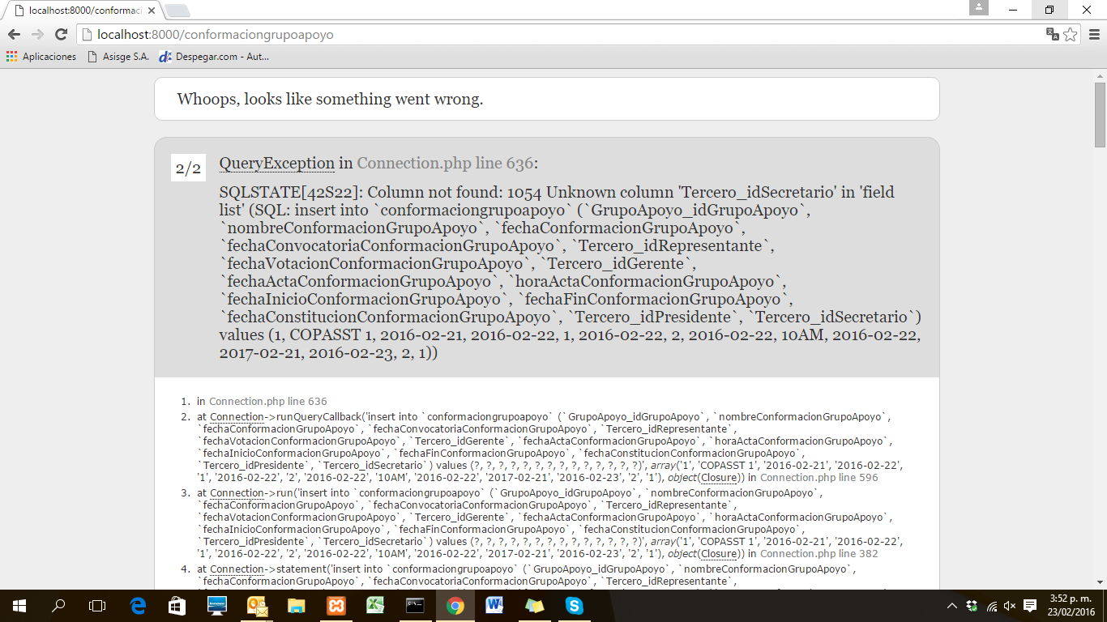 | Error al intentar guardar los grupos de apoyo
 | 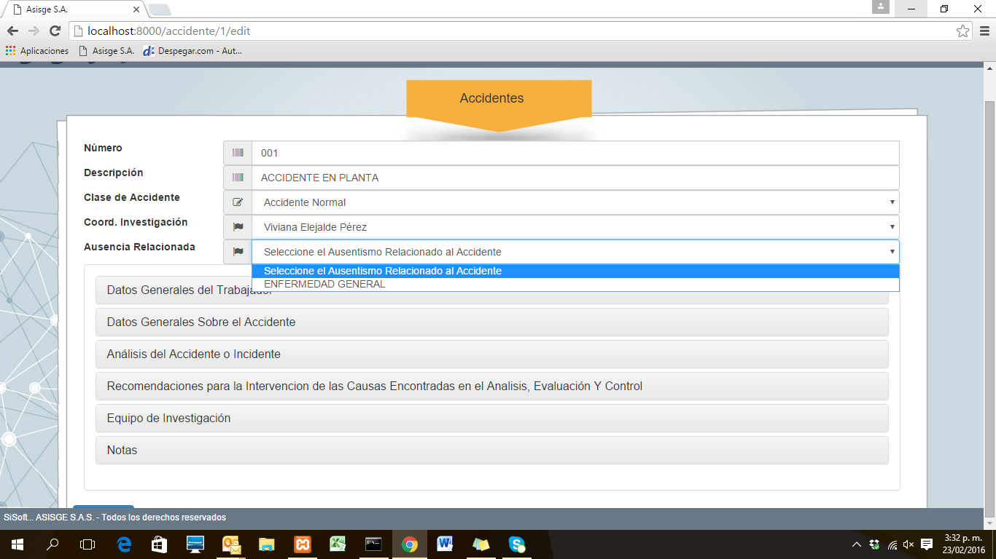 | ACCIDENTES: campo ausencias relacionadas no hace referencia a una tabla especifica, sino a un campo que es de libre digitacion en ausentismo, esto generara posibilidades infinitas en esta lista desplegable en el largo plazo.
 | 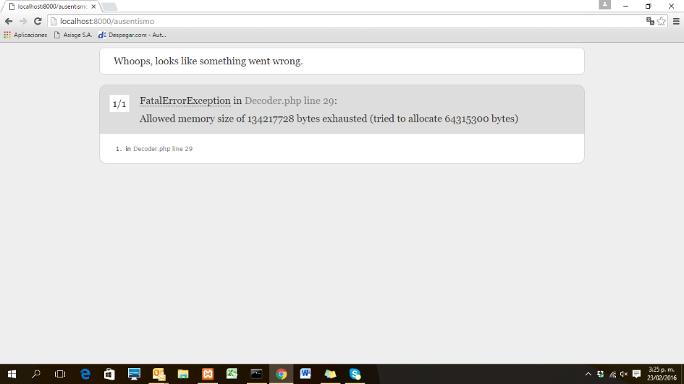 | ERROR al intentar guardar imágenes en formato PNG, se presenta en multiples ventanas.
 | 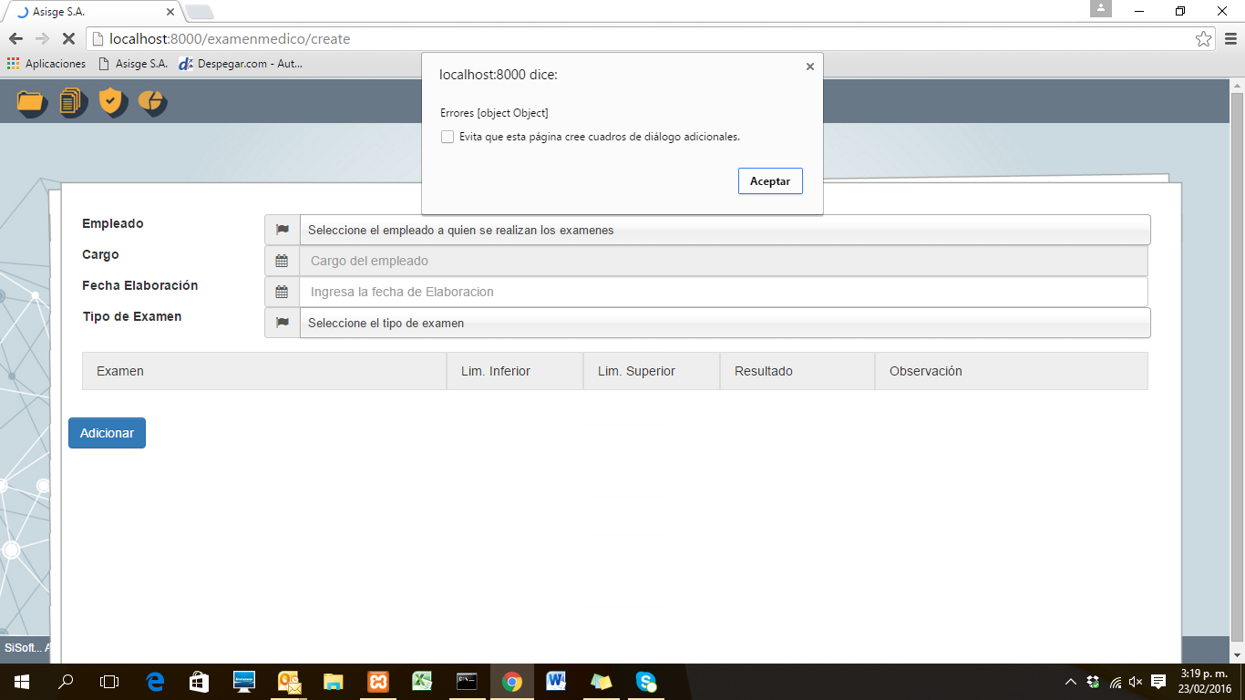 | Error al cargar la opcion EXAMENES MEDICOS, tra la tabla pero no se pueden adicionar examenes, aun asi guarda el registro.
 | 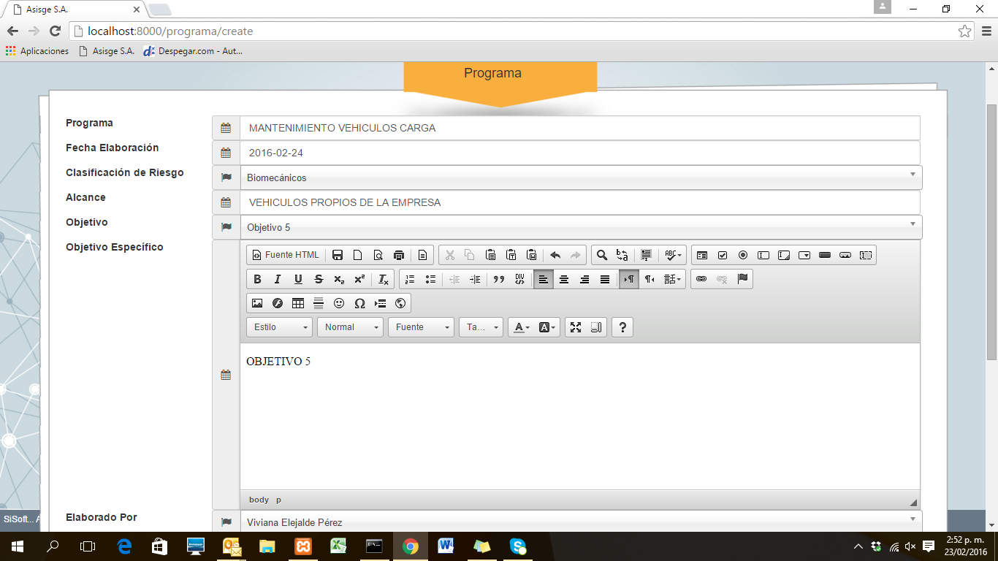 | El OBJETIVO que se detalla en esta pantalla en teoria es el objetivo defindo en el modulo SEGURIDAD - COMPAÑIAS?, porque no despliega el texto grabado en cada objetivo.
 | 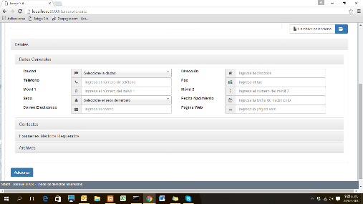 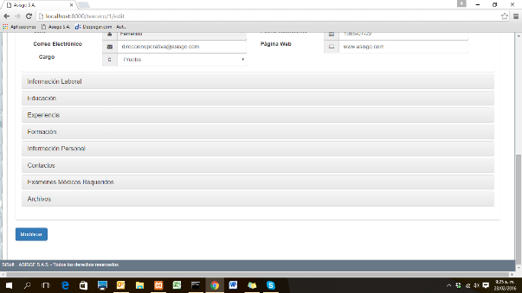 | TERCEROS: La imagen de la izquierda corresponde a la actual, sin embargo no tiene o no figuran campos previamente definidos que teniamos en versiones anteiores, la imagen de la derecha corresponde a como aparecia anteriormente.

Grafico
Estado | Requerimientos por Estado
Corrección Urgente | 3
Descartado | 0
Entrega Futura | 0
Finalizada | 0
Nuevo | 8
Pendiente prueba | 13
Próximo a vencer | 0
Prueba Correcta | 0
Prueba Incorrecta | 0
Sin Programación | 0
Vencida | 0
 | 24

Módulo | Requerimientos por Modulo
Diagnóstico | 2
Cuadro de mando | 1
Matriz de Riesgo | 4
Procedimientos | 1
Programas | 2
Plan Capacitación | 1
Acta de Capacitación | 1
Inspecciones | 2
Exámenes Médicos | 2
Ausentismos | 1
 | 17

Módulo | Requerimientos por Etapa Dllo
7 - Error | 3
8 - No Viable | 0
4 - En Desarrollo | 0
6 - Finalizada | 0
1 - Nuevo | 8
5 - Pruebas | 13
9 - Cotizado | 0
2 - Por Programar | 0
 | 24

Tipo Error | Requerimientos por Tipo
Forma | 7
Fondo | 16
Mejora | 1
Rendimiento | 0

